Техничка Bailey
Артикул на этикетке | Style | Name | Группа | Категория | Коллекция | Сезон | фото | Brand name | Color | Цвет полный | материал верха | материал подкладки | Тип материала верха | Пол (муж/жен/yнисекс) | O/S (53-63 см) | XS (53см) | XS/S (54см) | S (55 см) | S/M (56 см) | M (57 см) | M/L (58 см) | L (59 см) | L/XL (60 см) | XL (61 см) | XL/XXL (62 см) | XXL (63 см) | XXL/XXXL (64см) | XXXL (65см) | сумма | код страны | Name of manufacturer, it's address | Наименование страны-изготовителя: | Вес нетто | Вес брутто | Всего нетто | Всего брутто | Цена | Сумма
21-267-09 | 1362 | DALTON | Шляпы | Шляпа федора | The Hollywood | всесезон | 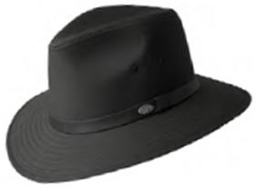 | Bailey | Black | черный | 65% полиэстер - 35% хлопок |  | Текстиль, ткань | Унисекс | 0 |  |  | 0 |  | 7 |  | 9 |  | 8 |  | 2 |  |  | 26 | CN | Bollman Headwear Europe Ltd; 2 Merchants drive, Caelisle, Cumbria CA3 0JW, United Kingdom | Китай | 0.1 | 0.15 | 2.6 | 3.9 | 17.55 € | 456.30 ₽
21-267-08 | 1362 | DALTON | Шляпы | Шляпа федора | The Hollywood | всесезон | 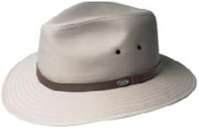 | Bailey | Chino | светло-серый | 65% полиэстер - 35% хлопок |  | Текстиль, ткань | Унисекс | 0 |  |  | 0 |  | 7 |  | 10 |  | 5 |  | 2 |  |  | 24 | CN | Bollman Headwear Europe Ltd; 2 Merchants drive, Caelisle, Cumbria CA3 0JW, United Kingdom | Китай | 0.1 | 0.15 | 2.4 | 3.6 | 17.55 € | 421.20 ₽
21-267-16 | 1362 | DALTON | Шляпы | Шляпа федора | The Hollywood | всесезон | 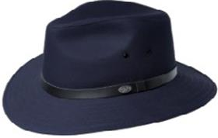 | Bailey | Navy | темно-синий | 65% полиэстер - 35% хлопок |  | Текстиль, ткань | Унисекс | 0 |  |  | 0 |  | 1 |  | 2 |  | 3 |  | 1 |  |  | 7 | CN | Bollman Headwear Europe Ltd; 2 Merchants drive, Caelisle, Cumbria CA3 0JW, United Kingdom | Китай | 0.1 | 0.15 | 0.7 | 1.05 | 17.55 € | 122.85 ₽
21-267-02 | 1362 | DALTON | Шляпы | Шляпа федора | The Hollywood | всесезон | 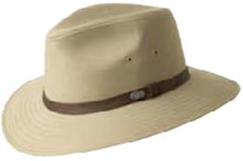 | Bailey | Tan | бежевый | 65% полиэстер - 35% хлопок |  | Текстиль, ткань | Унисекс | 0 |  |  | 0 |  | 4 |  | 0 |  | 0 |  | 0 |  |  | 4 | CN | Bollman Headwear Europe Ltd; 2 Merchants drive, Caelisle, Cumbria CA3 0JW, United Kingdom | Китай | 0.1 | 0.15 | 0.4 | 0.6 | 17.55 € | 70.20 ₽
21-018-09 | 1365 | GRAHAM | Кепки | Кепка уточка | The Hollywood | летний | 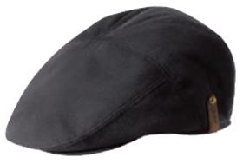 | Bailey | Black | черный | 65% полиэстер - 35% хлопок |  | Текстиль, ткань | Унисекс | 0 |  |  | 2 |  | 4 |  | 7 |  | 0 |  | 1 |  |  | 14 | CN | Bollman Headwear Europe Ltd; 2 Merchants drive, Caelisle, Cumbria CA3 0JW, United Kingdom | Китай | 0.1 | 0.15 | 1.4 | 2.1 | 14.10 € | 197.40 ₽
21-018-36 | 1365 | GRAHAM | Кепки | Кепка уточка | The Hollywood | летний | 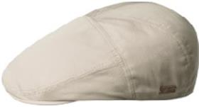 | Bailey | Chino | кремовый | 65% полиэстер - 35% хлопок |  | Текстиль, ткань | Унисекс | 0 |  |  | 1 |  | 4 |  | 6 |  | 3 |  | 2 |  |  | 16 | CN | Bollman Headwear Europe Ltd; 2 Merchants drive, Caelisle, Cumbria CA3 0JW, United Kingdom | Китай | 0.1 | 0.15 | 1.6 | 2.4 | 14.10 € | 225.60 ₽
21-018-02 | 1365 | GRAHAM | Кепки | Кепка уточка | The Hollywood | летний | 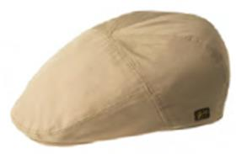 | Bailey | Tan | бежевый | 65% полиэстер - 35% хлопок |  | Текстиль, ткань | Унисекс | 0 |  |  | 0 |  | 0 |  | 3 |  | 3 |  | 2 |  |  | 8 | CN | Bollman Headwear Europe Ltd; 2 Merchants drive, Caelisle, Cumbria CA3 0JW, United Kingdom | Китай | 0.1 | 0.15 | 0.8 | 1.2 | 14.10 € | 112.80 ₽
21-133-03 | 22719 | CUTLER | Шляпы | Шляпа федора | The Hollywood | летний | 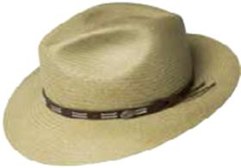 | Bailey | Boa | оливковый | 100% солома Токилла |  | Плетёный | Унисекс | 0 |  |  | 0 |  | 1 |  | 2 |  | 1 |  | 0 |  |  | 4 | US | Bollman Headwear Europe Ltd; 2 Merchants drive, Caelisle, Cumbria CA3 0JW, United Kingdom | Соединенные Штаты | 0.1 | 0.15 | 0.4 | 0.6 | 51.85 € | 207.40 ₽
21-209-06 | 22721 | BROOKS | Шляпы | Шляпа федора | The Hollywood | летний | 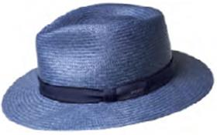 | Bailey | Denim | синий | 100% солома Токилла |  | Плетёный | Унисекс | 0 |  |  | 1 |  | 3 |  | 4 |  | 3 |  | 1 |  |  | 12 | US | Bollman Headwear Europe Ltd; 2 Merchants drive, Caelisle, Cumbria CA3 0JW, United Kingdom | Соединенные Штаты | 0.1 | 0.15 | 1.2 | 1.8 | 51.30 € | 615.60 ₽
21-209-11 | 22721 | BROOKS | Шляпы | Шляпа федора | The Hollywood | летний | 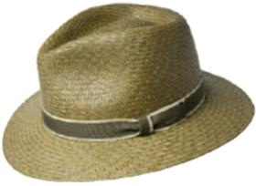 | Bailey | Kapok Green | зеленый | 100% солома |  | Плетёный | Мужской | 0 |  |  | 0 |  | 2 |  | 4 |  | 2 |  | 0 |  |  | 8 | US | Bollman Headwear Europe Ltd; 2 Merchants drive, Caelisle, Cumbria CA3 0JW, United Kingdom | Соединенные Штаты | 0.1 | 0.15 | 0.8 | 1.2 | 51.30 € | 410.40 ₽
21-209-17 | 22721 | BROOKS | Шляпы | Шляпа федора | The Hollywood | летний | 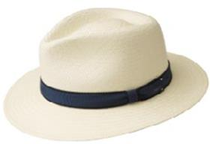 | Bailey | Media Bleach | белый | 100% солома |  | Плетёный | Унисекс | 0 |  |  | 2 |  | 5 |  | 7 |  | 5 |  | 2 |  |  | 21 | US | Bollman Headwear Europe Ltd; 2 Merchants drive, Caelisle, Cumbria CA3 0JW, United Kingdom | Соединенные Штаты | 0.1 | 0.15 | 2.1 | 3.15 | 51.30 € | 1,077.30 ₽
21-209-14 | 22721 | BROOKS | Шляпы | Шляпа федора | The Hollywood | летний | 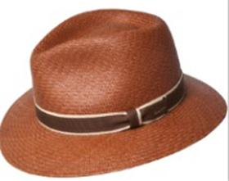 | Bailey | Mushroom | коричневый | 100% солома Токилла |  | Плетёный | Унисекс | 0 |  |  | 0 |  | 2 |  | 4 |  | 2 |  | 0 |  |  | 8 | US | Bollman Headwear Europe Ltd; 2 Merchants drive, Caelisle, Cumbria CA3 0JW, United Kingdom | Соединенные Штаты | 0.1 | 0.15 | 0.8 | 1.2 | 51.30 € | 410.40 ₽
21-209-02 | 22721 | BROOKS | Шляпы | Шляпа федора | The Hollywood | летний | 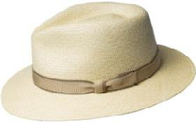 | Bailey | Natural | бежевый | 100% солома Токилла |  | Плетёный | Унисекс | 0 |  |  | 2 |  | 2 |  | 3 |  | 3 |  | 2 |  |  | 12 | US | Bollman Headwear Europe Ltd; 2 Merchants drive, Caelisle, Cumbria CA3 0JW, United Kingdom | Соединенные Штаты | 0.1 | 0.15 | 1.2 | 1.8 | 51.30 € | 615.60 ₽
21-242-17 | 63117 | BLACKBURN | Шляпы | Шляпа федора | The Hollywood | летний | 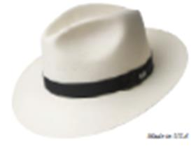 | Bailey | Natural | белый | 100% бумага |  | Плетёный | Унисекс | 0 |  |  | 2 |  | 3 |  | 4 |  | 2 |  | 0 |  |  | 11 | US | Bollman Headwear Europe Ltd; 2 Merchants drive, Caelisle, Cumbria CA3 0JW, United Kingdom | Соединенные Штаты | 0.1 | 0.15 | 1.1 | 1.65 | 49.00 € | 539.00 ₽
21-242-19 | 63117 | BLACKBURN | Шляпы | Шляпа федора | The Hollywood | летний | 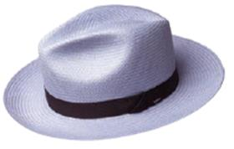 | Bailey | Opal | голубой | 100% бумага |  | Плетёный | Унисекс | 0 |  |  | 0 |  | 1 |  | 2 |  | 1 |  | 0 |  |  | 4 | US | Bollman Headwear Europe Ltd; 2 Merchants drive, Caelisle, Cumbria CA3 0JW, United Kingdom | Соединенные Штаты | 0.1 | 0.15 | 0.4 | 0.6 | 49.00 € | 196.00 ₽
21-089-09 | 81650 | SALEM | Шляпы | Шляпа хомбург | The Hollywood | летний | 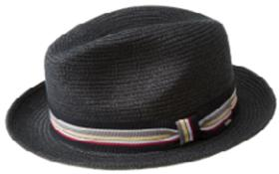 | Bailey | Black | черный | 55% полиэстер - 45% бумага |  | Плетёный | Унисекс | 0 |  |  | 0 |  | 4 |  | 6 |  | 4 |  | 1 |  |  | 15 | CN | Bollman Headwear Europe Ltd; 2 Merchants drive, Caelisle, Cumbria CA3 0JW, United Kingdom | Китай | 0.1 | 0.15 | 1.5 | 2.25 | 17.90 € | 268.50 ₽
21-089-15 | 81650 | SALEM | Шляпы | Шляпа хомбург | The Hollywood | летний | 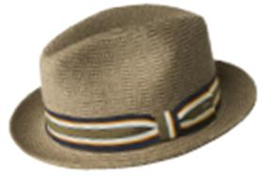 | Bailey | Driftwood | темно-бежевый | 55% бумага - 45% полиэстер |  | Плетёный | Унисекс | 0 |  |  | 0 |  | 4 |  | 6 |  | 4 |  | 0 |  |  | 14 | CN | Bollman Headwear Europe Ltd; 2 Merchants drive, Caelisle, Cumbria CA3 0JW, United Kingdom | Китай | 0.1 | 0.15 | 1.4 | 2.1 | 17.90 € | 250.60 ₽
21-089-36 | 81650 | SALEM | Шляпы | Шляпа хомбург | The Hollywood | летний | 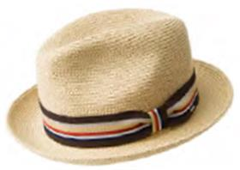 | Bailey | Natural | кремовый | 55% бумага - 45% полиэстер |  | Плетёный | Унисекс | 0 |  |  | 2 |  | 7 |  | 8 |  | 5 |  | 2 |  |  | 24 | CN | Bollman Headwear Europe Ltd; 2 Merchants drive, Caelisle, Cumbria CA3 0JW, United Kingdom | Китай | 0.1 | 0.15 | 2.4 | 3.6 | 17.90 € | 429.60 ₽
21-089-13 | 81650 | SALEM | Шляпы | Шляпа хомбург | The Hollywood | летний | 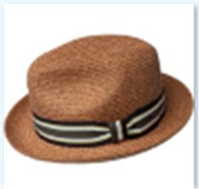 | Bailey | Rust | рыжий | 55% бумага - 45% полиэстер |  | Плетёный | Мужской | 0 |  |  | 0 |  | 4 |  | 6 |  | 4 |  | 1 |  |  | 15 | CN | Bollman Headwear Europe Ltd; 2 Merchants drive, Caelisle, Cumbria CA3 0JW, United Kingdom | Китай | 0.1 | 0.15 | 1.5 | 2.25 | 17.90 € | 268.50 ₽
21-089-05 | 81650 | SALEM | Шляпы | Шляпа хомбург | The Hollywood | летний | 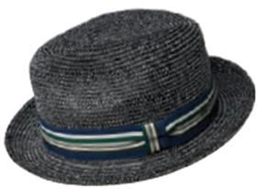 | Bailey | Static | темно-серый | 55% полиэстер - 45% бумага |  | Плетёный | Унисекс | 0 |  |  | 0 |  | 4 |  | 6 |  | 4 |  | 1 |  |  | 15 | CN | Bollman Headwear Europe Ltd; 2 Merchants drive, Caelisle, Cumbria CA3 0JW, United Kingdom | Китай | 0.1 | 0.15 | 1.5 | 2.25 | 17.90 € | 268.50 ₽
21-089-17 | 81650 | SALEM | Шляпы | Шляпа хомбург | The Hollywood | летний | 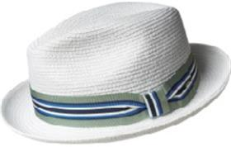 | Bailey | White | белый | 55% бумага - 45% полиэстер |  | Плетёный | Унисекс | 0 |  |  | 2 |  | 6 |  | 9 |  | 7 |  | 2 |  |  | 26 | CN | Bollman Headwear Europe Ltd; 2 Merchants drive, Caelisle, Cumbria CA3 0JW, United Kingdom | Китай | 0.1 | 0.15 | 2.6 | 3.9 | 17.90 € | 465.40 ₽
21-145-02 | 81652 | ELLIOTT | Шляпы | Шляпа федора | The Hollywood | летний | 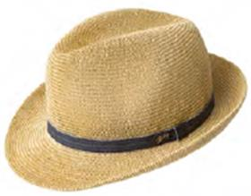 | Bailey | Natural | бежевый | 50% бумага - 50% полипропилен |  | Плетёный | Унисекс | 0 |  |  | 1 |  | 3 |  | 2 |  | 4 |  | 0 |  |  | 10 | CN | Bollman Headwear Europe Ltd; 2 Merchants drive, Caelisle, Cumbria CA3 0JW, United Kingdom | Китай | 0.1 | 0.15 | 1 | 1.5 | 17.25 € | 172.50 ₽
21-090-09 | 81670 | BILLY | Шляпы | Шляпа хомбург | The Hollywood | летний | 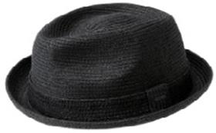 | Bailey | Black | черный | 55% бумага - 45% полиэстер |  | Плетёный | Унисекс | 0 |  |  | 2 |  | 7 |  | 10 |  | 6 |  | 3 |  |  | 28 | CN | Bollman Headwear Europe Ltd; 2 Merchants drive, Caelisle, Cumbria CA3 0JW, United Kingdom | Китай | 0.1 | 0.15 | 2.8 | 4.2 | 17.90 € | 501.20 ₽
21-090-82 | 81670 | BILLY | Шляпы | Шляпа хомбург | The Hollywood | летний | 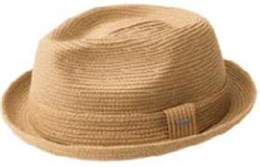 | Bailey | Latte | кофейный | 55% бумага - 45% полиэстер |  | Плетёный | Унисекс | 0 |  |  | 1 |  | 3 |  | 5 |  | 5 |  | 2 |  |  | 16 | CN | Bollman Headwear Europe Ltd; 2 Merchants drive, Caelisle, Cumbria CA3 0JW, United Kingdom | Китай | 0.1 | 0.15 | 1.6 | 2.4 | 17.90 € | 286.40 ₽
21-090-53 | 81670 | BILLY | Шляпы | Шляпа хомбург | The Hollywood | летний | 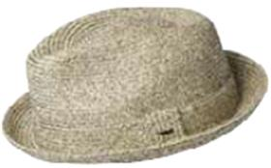 | Bailey | Sandstone | бежевый / черный | 55% бумага - 45% полиэстер |  | Плетёный | Унисекс | 0 |  |  | 0 |  | 4 |  | 7 |  | 6 |  | 2 |  |  | 19 | CN | Bollman Headwear Europe Ltd; 2 Merchants drive, Caelisle, Cumbria CA3 0JW, United Kingdom | Китай | 0.1 | 0.15 | 1.9 | 2.85 | 17.90 € | 340.10 ₽
21-090-02 | 81670 | BILLY | Шляпы | Шляпа хомбург | The Hollywood | летний | 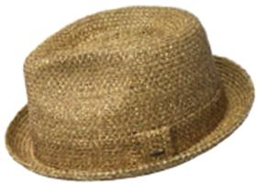 | Bailey | Tan | песочный | 55% бумага - 45% полиэстер |  | Плетёный | Унисекс | 0 |  |  | 1 |  | 6 |  | 8 |  | 5 |  | 3 |  |  | 23 | CN | Bollman Headwear Europe Ltd; 2 Merchants drive, Caelisle, Cumbria CA3 0JW, United Kingdom | Китай | 0.1 | 0.15 | 2.3 | 3.45 | 17.90 € | 411.70 ₽
21-090-17 | 81670 | BILLY | Шляпы | Шляпа хомбург | The Hollywood | летний | 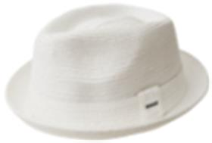 | Bailey | White | белый | 55% бумага - 45% полиэстер |  | Плетёный | Унисекс | 0 |  |  | 3 |  | 11 |  | 14 |  | 10 |  | 3 |  |  | 41 | CN | Bollman Headwear Europe Ltd; 2 Merchants drive, Caelisle, Cumbria CA3 0JW, United Kingdom | Китай | 0.1 | 0.15 | 4.1 | 6.15 | 17.90 € | 733.90 ₽
21-091-60 | 81690 | MANNES | Шляпы | Шляпа хомбург | The Hollywood | всесезон | 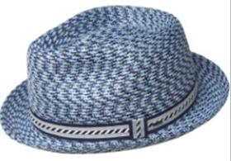 | Bailey | Azul | голубой | 100% полипропилен |  | Плетёный | Унисекс | 0 |  |  | 2 |  | 7 |  | 9 |  | 5 |  | 1 |  |  | 24 | CN | Bollman Headwear Europe Ltd; 2 Merchants drive, Caelisle, Cumbria CA3 0JW, United Kingdom | Китай | 0.1 | 0.15 | 2.4 | 3.6 | 17.90 € | 429.60 ₽
21-091-00 | 81690 | MANNES | Шляпы | Шляпа хомбург | The Hollywood | летний | 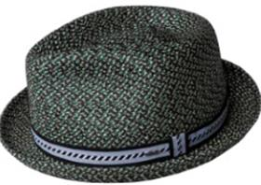 | Bailey | Black Multi | зеленый / синий | 100% полипропилен |  | Плетёный | Унисекс | 0 |  |  | 3 |  | 9 |  | 11 |  | 8 |  | 3 |  |  | 34 | CN | Bollman Headwear Europe Ltd; 2 Merchants drive, Caelisle, Cumbria CA3 0JW, United Kingdom | Китай | 0.1 | 0.15 | 3.4 | 5.1 | 17.90 € | 608.60 ₽
21-091-08 | 81690 | MANNES | Шляпы | Шляпа хомбург | The Hollywood | летний | 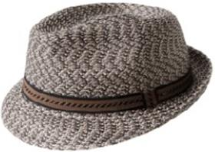 | Bailey | Brown Multi | серый | 100% полипропилен |  | Плетёный | Унисекс | 0 |  |  | 3 |  | 9 |  | 11 |  | 8 |  | 3 |  |  | 34 | CN | Bollman Headwear Europe Ltd; 2 Merchants drive, Caelisle, Cumbria CA3 0JW, United Kingdom | Китай | 0.1 | 0.15 | 3.4 | 5.1 | 17.90 € | 608.60 ₽
21-091-14 | 81690 | MANNES | Шляпы | Шляпа хомбург | The Hollywood | летний | 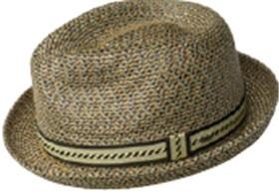 | Bailey | Honey | коричневый | 100% полипропилен |  | Плетёный | Унисекс | 0 |  |  | 3 |  | 9 |  | 11 |  | 8 |  | 3 |  |  | 34 | CN | Bollman Headwear Europe Ltd; 2 Merchants drive, Caelisle, Cumbria CA3 0JW, United Kingdom | Китай | 0.1 | 0.15 | 3.4 | 5.1 | 17.90 € | 608.60 ₽
21-091-01 | 81690 | MANNES | Шляпы | Шляпа хомбург | The Hollywood | летний | 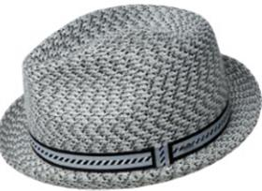 | Bailey | Light Grey | светло-серый | 100% полипропилен |  | Плетёный | Мужской | 0 |  |  | 3 |  | 9 |  | 10 |  | 8 |  | 3 |  |  | 33 | CN | Bollman Headwear Europe Ltd; 2 Merchants drive, Caelisle, Cumbria CA3 0JW, United Kingdom | Китай | 0.1 | 0.15 | 3.3 | 4.95 | 17.90 € | 590.70 ₽
21-091-02 | 81690 | MANNES | Шляпы | Шляпа хомбург | The Hollywood | летний | 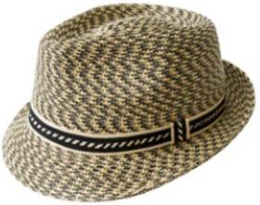 | Bailey | Natural Multi | песочный | 100% полипропилен |  | Плетёный | Унисекс | 0 |  |  | 3 |  | 10 |  | 13 |  | 9 |  | 3 |  |  | 38 | CN | Bollman Headwear Europe Ltd; 2 Merchants drive, Caelisle, Cumbria CA3 0JW, United Kingdom | Китай | 0.1 | 0.15 | 3.8 | 5.7 | 17.90 € | 680.20 ₽
21-091-73 | 81690 | MANNES | Шляпы | Шляпа хомбург | The Hollywood | летний | 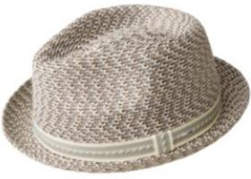 | Bailey | Overcast | бежевый / коричневый | 100% полипропилен |  | Плетёный | Унисекс | 0 |  |  | 3 |  | 10 |  | 11 |  | 9 |  | 4 |  |  | 37 | CN | Bollman Headwear Europe Ltd; 2 Merchants drive, Caelisle, Cumbria CA3 0JW, United Kingdom | Китай | 0.1 | 0.15 | 3.7 | 5.55 | 17.90 € | 662.30 ₽
21-150-17 | 81695 | MANNESROE | Шляпы | Шляпа федора | The Hollywood | всесезон | 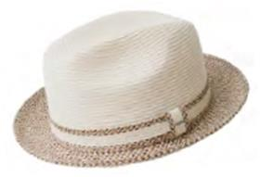 | Bailey | Ivory/Adobe Multi | белый | 100% полипропилен |  | Плетёный | Унисекс | 0 |  |  | 2 |  | 5 |  | 8 |  | 7 |  | 2 |  |  | 24 | CN | Bollman Headwear Europe Ltd; 2 Merchants drive, Caelisle, Cumbria CA3 0JW, United Kingdom | Китай | 0.1 | 0.15 | 2.4 | 3.6 | 17.90 € | 429.60 ₽
21-155-09 | 81810 | WAITS | Шляпы | Шляпа поркпай | The Hollywood | летний | 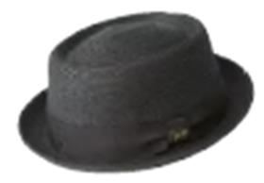 | Bailey | Black | черный | 50% бумага - 50% полипропилен |  | Плетёный | Унисекс | 0 |  |  | 3 |  | 9 |  | 12 |  | 7 |  | 3 |  |  | 34 | CN | Bollman Headwear Europe Ltd; 2 Merchants drive, Caelisle, Cumbria CA3 0JW, United Kingdom | Китай | 0.1 | 0.15 | 3.4 | 5.1 | 20.35 € | 691.90 ₽
21-155-18 | 81810 | WAITS | Шляпы | Шляпа поркпай | The Hollywood | летний | 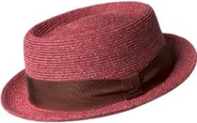 | Bailey | Chili Pepper | красный | 50% бумага - 50% полипропилен |  | Плетёный | Унисекс | 0 |  |  | 0 |  | 2 |  | 7 |  | 3 |  | 1 |  |  | 13 | CN | Bollman Headwear Europe Ltd; 2 Merchants drive, Caelisle, Cumbria CA3 0JW, United Kingdom | Китай | 0.1 | 0.15 | 1.3 | 1.95 | 20.35 € | 264.55 ₽
21-155-15 | 81810 | WAITS | Шляпы | Шляпа поркпай | The Hollywood | летний | 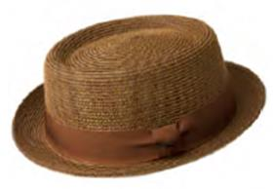 | Bailey | Copper | коньячный | 50% бумага - 50% полипропилен |  | Плетёный | Унисекс | 0 |  |  | 2 |  | 9 |  | 10 |  | 6 |  | 2 |  |  | 29 | CN | Bollman Headwear Europe Ltd; 2 Merchants drive, Caelisle, Cumbria CA3 0JW, United Kingdom | Китай | 0.1 | 0.15 | 2.9 | 4.35 | 20.35 € | 590.15 ₽
21-155-02 | 81810 | WAITS | Шляпы | Шляпа поркпай | The Hollywood | летний | 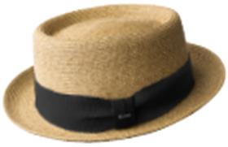 | Bailey | Sand | бежевый | 50% бумага - 50% полипропилен |  | Плетёный | Унисекс | 0 |  |  | 4 |  | 9 |  | 16 |  | 10 |  | 4 |  |  | 43 | CN | Bollman Headwear Europe Ltd; 2 Merchants drive, Caelisle, Cumbria CA3 0JW, United Kingdom | Китай | 0.1 | 0.15 | 4.3 | 6.45 | 20.35 € | 875.05 ₽
21-155-36 | 81810 | WAITS | Шляпы | Шляпа поркпай | The Hollywood | летний | 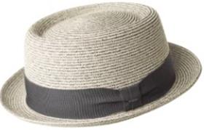 | Bailey | Smoke | светло-серый | 50% бумага - 50% полипропилен |  | Плетёный | Унисекс | 0 |  |  | 2 |  | 8 |  | 9 |  | 5 |  | 2 |  |  | 26 | CN | Bollman Headwear Europe Ltd; 2 Merchants drive, Caelisle, Cumbria CA3 0JW, United Kingdom | Китай | 0.1 | 0.15 | 2.6 | 3.9 | 20.35 € | 529.10 ₽
21-155-86 | 81810 | WAITS | Шляпы | Шляпа поркпай | The Hollywood | летний | 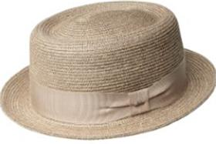 | Bailey | Unbleached | светло-розовый | 50% бумага - 50% полипропилен |  | Плетёный | Унисекс | 0 |  |  | 3 |  | 7 |  | 11 |  | 6 |  | 3 |  |  | 30 | CN | Bollman Headwear Europe Ltd; 2 Merchants drive, Caelisle, Cumbria CA3 0JW, United Kingdom | Китай | 0.1 | 0.15 | 3 | 4.5 | 20.35 € | 610.50 ₽
21-288-02 | 22757BH | SALTER | Шляпы | Шляпа федора | The Hollywood | летний | 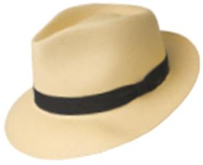 | Bailey | Natural | бежевый | 100% солома Токилла |  | Плетёный | Унисекс | 0 |  |  | 0 |  | 0 |  | 1 |  | 2 |  | 1 |  |  | 4 | US | Bollman Headwear Europe Ltd; 2 Merchants drive, Caelisle, Cumbria CA3 0JW, United Kingdom | Соединенные Штаты | 0.1 | 0.15 | 0.4 | 0.6 | 93.55 € | 374.20 ₽
21-297-02 | 22760BH | LORING | Шляпы | Шляпа федора | The Hollywood | летний | 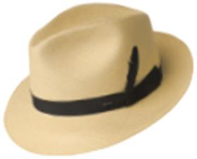 | Bailey | Natural | бежевый | 100% солома |  | Плетёный | Унисекс | 0 |  |  | 0 |  | 1 |  | 2 |  | 0 |  | 0 |  |  | 3 | US | Bollman Headwear Europe Ltd; 2 Merchants drive, Caelisle, Cumbria CA3 0JW, United Kingdom | Соединенные Штаты | 0.1 | 0.15 | 0.3 | 0.45 | 91.55 € | 274.65 ₽
21-478-02 | 22776BH | CUBAN | Шляпы | Шляпа федора | The Hollywood | летний | 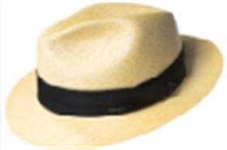 | Bailey | Natural | бежевый | 100% солома Токилья |  | Плетёный | Унисекс | 0 |  |  | 0 |  | 1 |  | 1 |  | 0 |  | 0 |  |  | 2 | US | Bollman Headwear Europe Ltd; 2 Merchants drive, Caelisle, Cumbria CA3 0JW, UK | Соединенные Штаты | 0.1 | 0.15 | 0.2 | 0.3 | 52.75 € | 105.50 ₽
21-587-90 | 22791BH | STANSFIELD | Шляпы | Шляпа федора | The Hollywood | летний | 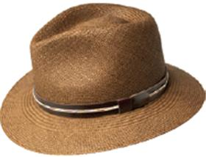 | Bailey | Deep Tan | коньячный | 100% солома |  | Плетёный | Унисекс | 0 |  |  | 0 |  | 1 |  | 2 |  | 1 |  | 0 |  |  | 4 | US | Bollman Headwear Europe Ltd; 2 Merchants drive, Caelisle, Cumbria CA3 0JW, United Kingdom | Соединенные Штаты | 0.1 | 0.15 | 0.4 | 0.6 | 52.10 € | 208.40 ₽
21-587-36 | 22791BH | STANSFIELD | Шляпы | Шляпа федора | The Hollywood | летний | 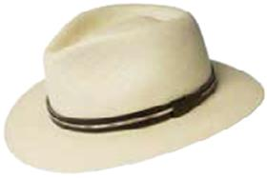 | Bailey | Natural | кремовый | 100% солома |  | Плетёный | Унисекс | 0 |  |  | 0 |  | 1 |  | 1 |  | 0 |  | 0 |  |  | 2 | US | Bollman Headwear Europe Ltd; 2 Merchants drive, Caelisle, Cumbria CA3 0JW, United Kingdom | Соединенные Штаты | 0.1 | 0.15 | 0.2 | 0.3 | 52.10 € | 104.20 ₽
21-632-36 | 22794BH | JANSEN | Шляпы | Шляпа федора | The Hollywood | летний | 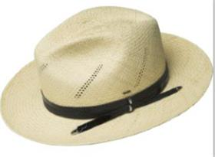 | Bailey | Natural/Black | кремовый | 100% солома |  | Плетёный | Унисекс | 0 |  |  | 0 |  | 0 |  | 1 |  | 0 |  | 0 |  |  | 1 | US | Bollman Headwear Europe Ltd; 2 Merchants drive, Caelisle, Cumbria CA3 0JW, United Kingdom | Соединенные Штаты | 0.1 | 0.15 | 0.1 | 0.15 | 53.50 € | 53.50 ₽
new | 22805BH | EZRA | Шляпы | Шляпа федора | The Hollywood | летний | 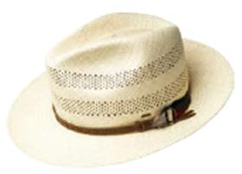 | Bailey | Unbleached | кремовый | 100% солома Токилла |  | Плетёный | Унисекс | 0 |  |  | 0 |  | 1 |  | 2 |  | 1 |  | 0 |  |  | 4 | US | Bollman Headwear Europe Ltd; 2 Merchants drive, Caelisle, Cumbria CA3 0JW, United Kingdom | Соединенные Штаты | 0.1 | 0.15 | 0.4 | 0.6 | 61.50 € | 246.00 ₽
21-505-03 | 81702BH | BERLE | Шляпы | Шляпа хомбург | The Hollywood | летний | 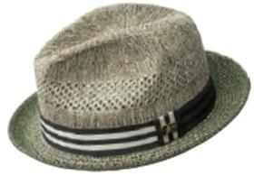 | Bailey | Kapok Green | зеленый | 84% бумага - 12% полипропилен - 4% полиэстер |  | Плетёный | Мужской | 0 |  |  | 2 |  | 6 |  | 7 |  | 4 |  | 0 |  |  | 19 | CN | Bollman Headwear Europe Ltd; 2 Merchants drive, Caelisle, Cumbria CA3 0JW, United Kingdom | Китай | 0.1 | 0.15 | 1.9 | 2.85 | 21.95 € | 417.05 ₽
21-505-02 | 81702BH | BERLE | Шляпы | Шляпа хомбург | The Hollywood | летний | 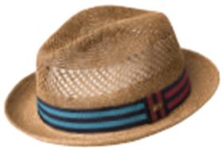 | Bailey | Natural | бежевый | 84% бумага - 12% полипропилен - 4% полиэстер |  | Плетёный | Унисекс | 0 |  |  | 2 |  | 6 |  | 8 |  | 4 |  | 0 |  |  | 20 | CN | Bollman Headwear Europe Ltd; 2 Merchants drive, Caelisle, Cumbria CA3 0JW, United Kingdom | Китай | 0.1 | 0.15 | 2 | 3 | 21.95 € | 439.00 ₽
21-596-02 | 81703BH | FOLEY | Шляпы | Шляпа федора | The Hollywood | летний |  | Bailey | Natural | бежевый | 100% бумага |  | Плетёный | Унисекс | 0 |  |  | 3 |  | 7 |  | 9 |  | 3 |  | 0 |  |  | 22 | CN | Bollman Headwear Europe Ltd; 2 Merchants drive, Caelisle, Cumbria CA3 0JW, United Kingdom | Китай | 0.1 | 0.15 | 2.2 | 3.3 | 18.40 € | 404.80 ₽
21-596-91 | 81703BH | FOLEY | Шляпы | Шляпа федора | The Hollywood | летний |  | Bailey | Walnut | темно-коричневый | 100% бумага |  | Плетёный | Мужской | 0 |  |  | 2 |  | 6 |  | 8 |  | 5 |  | 0 |  |  | 21 | CN | Bollman Headwear Europe Ltd; 2 Merchants drive, Caelisle, Cumbria CA3 0JW, United Kingdom | Китай | 0.1 | 0.15 | 2.1 | 3.15 | 18.40 € | 386.40 ₽
21-396-05 | 81710BH | HOOPER | Шляпы | Шляпа хомбург | The Hollywood | летний |  | Bailey | Charcoal | темно-серый | 50% бумага - 50% полипропилен |  | Плетёный | Унисекс | 0 |  |  | 1 |  | 4 |  | 7 |  | 4 |  | 0 |  |  | 16 | CN | Bollman Headwear Europe Ltd; 2 Merchants drive, Caelisle, Cumbria CA3 0JW, United Kingdom | Китай | 0.1 | 0.15 | 1.6 | 2.4 | 17.90 € | 286.40 ₽
21-512-02 | 81717BH | CRAIG | Шляпы | Шляпа трилби | The Hollywood | всесезон |  | Bailey | Natural | бежевый | 100% полипропилен |  | Плетёный | Унисекс | 0 |  |  | 0 |  | 2 |  | 4 |  | 5 |  | 0 |  |  | 11 | CN | Bollman Headwear Europe Ltd; 2 Merchants drive, Caelisle, Cumbria CA3 0JW, United Kingdom | Китай | 0.1 | 0.15 | 1.1 | 1.65 | 19.10 € | 210.10 ₽
21-512-15 | 81717BH | CRAIG | Шляпы | Шляпа трилби | The Hollywood | летний |  | Bailey | Tan | светло-коричневый | 100% полипропилен |  | Плетёный | Мужской | 0 |  |  | 0 |  | 2 |  | 3 |  | 2 |  | 0 |  |  | 7 | CN | Bollman Headwear Europe Ltd; 2 Merchants drive, Caelisle, Cumbria CA3 0JW, United Kingdom | Китай | 0.1 | 0.15 | 0.7 | 1.05 | 19.10 € | 133.70 ₽
21-512-17 | 81717BH | CRAIG | Шляпы | Шляпа трилби | The Hollywood | летний |  | Bailey | White | белый | 100% полипропилен |  | Плетёный | Унисекс | 0 |  |  | 0 |  | 4 |  | 6 |  | 4 |  | 0 |  |  | 14 | CN | Bollman Headwear Europe Ltd; 2 Merchants drive, Caelisle, Cumbria CA3 0JW, United Kingdom | Китай | 0.1 | 0.15 | 1.4 | 2.1 | 19.10 € | 267.40 ₽
21-514-14 | 81720BH | MULLAN | Шляпы | Шляпа федора | The Hollywood | летний |  | Bailey | Copper | коричневый | 50% бумага - 50% полипропилен |  | Плетёный | Унисекс | 0 |  |  | 5 |  | 12 |  | 14 |  | 8 |  | 0 |  |  | 39 | CN | Bollman Headwear Europe Ltd; 2 Merchants drive, Caelisle, Cumbria CA3 0JW, United Kingdom | Китай | 0.1 | 0.15 | 3.9 | 5.85 | 19.75 € | 770.25 ₽
21-514-53 | 81720BH | MULLAN | Шляпы | Шляпа федора | The Hollywood | летний |  | Bailey | Sand | бежевый / черный | 50% бумага - 50% полипропилен |  | Плетёный | Унисекс | 0 |  |  | 4 |  | 12 |  | 13 |  | 9 |  | 0 |  |  | 38 | CN | Bollman Headwear Europe Ltd; 2 Merchants drive, Caelisle, Cumbria CA3 0JW, United Kingdom | Китай | 0.1 | 0.15 | 3.8 | 5.7 | 19.75 € | 750.50 ₽
21-515-81 | 81722BH | ROKIT | Шляпы | Шляпа хомбург | The Hollywood | летний |  | Bailey | Light Grey/Black | серый / черный | 55% бумага - 45% полиэстер |  | Плетёный | Унисекс | 0 |  |  | 0 |  | 4 |  | 6 |  | 4 |  | 0 |  |  | 14 | CN | Bollman Headwear Europe Ltd; 2 Merchants drive, Caelisle, Cumbria CA3 0JW, United Kingdom | Китай | 0.1 | 0.15 | 1.4 | 2.1 | 20.35 € | 284.90 ₽
21-515-06 | 81722BH | ROKIT | Шляпы | Шляпа хомбург | The Hollywood | летний |  | Bailey | Natural/Storm | синий / желтый | 55% бумага - 45% полиэстер |  | Плетёный | Унисекс | 0 |  |  | 3 |  | 9 |  | 12 |  | 4 |  | 0 |  |  | 28 | CN | Bollman Headwear Europe Ltd; 2 Merchants drive, Caelisle, Cumbria CA3 0JW, United Kingdom | Китай | 0.1 | 0.15 | 2.8 | 4.2 | 20.35 € | 569.80 ₽
21-599-00 | 81726BH | HESTER | Шляпы | Шляпа федора | The Hollywood | летний |  | Bailey | Copper | темно-бежевый | 50% бумага - 50% полипропилен |  | Плетёный | Унисекс | 0 |  |  | 4 |  | 10 |  | 20 |  | 12 |  | 0 |  |  | 46 | CN | Bollman Headwear Europe Ltd; 2 Merchants drive, Caelisle, Cumbria CA3 0JW, United Kingdom | Китай | 0.1 | 0.15 | 4.6 | 6.9 | 19.35 € | 890.10 ₽
21-599-06 | 81726BH | HESTER | Шляпы | Шляпа федора | The Hollywood | летний |  | Bailey | Navy Heather | синий | 50% бумага - 50% полипропилен |  | Плетёный | Унисекс | 0 |  |  | 0 |  | 3 |  | 8 |  | 4 |  | 0 |  |  | 15 | CN | Bollman Headwear Europe Ltd; 2 Merchants drive, Caelisle, Cumbria CA3 0JW, United Kingdom | Китай | 0.1 | 0.15 | 1.5 | 2.25 | 19.35 € | 290.25 ₽
21-599-19 | 81726BH | HESTER | Шляпы | Шляпа федора | The Hollywood | летний |  | Bailey | Opal | светло-голубой | 50% бумага - 50% полипропилен |  | Плетёный | Унисекс | 0 |  |  | 2 |  | 7 |  | 11 |  | 7 |  | 0 |  |  | 27 | CN | Bollman Headwear Europe Ltd; 2 Merchants drive, Caelisle, Cumbria CA3 0JW, United Kingdom | Китай | 0.1 | 0.15 | 2.7 | 4.05 | 19.35 € | 522.45 ₽
21-599-79 | 81726BH | HESTER | Шляпы | Шляпа федора | The Hollywood | летний |  | Bailey | Sand | светло-бежевый | 50% бумага - 50% полипропилен |  | Плетёный | Унисекс | 0 |  |  | 4 |  | 12 |  | 20 |  | 12 |  | 0 |  |  | 48 | CN | Bollman Headwear Europe Ltd; 2 Merchants drive, Caelisle, Cumbria CA3 0JW, United Kingdom | Китай | 0.1 | 0.15 | 4.8 | 7.2 | 19.35 € | 928.80 ₽
21-600-09 | 81727BH | DENNEY | Шляпы | Шляпа федора | The Hollywood | летний |  | Bailey | Black | черный | 55% бумага - 45% полиэстер |  | Плетёный | Унисекс | 0 |  |  | 0 |  | 3 |  | 5 |  | 3 |  | 0 |  |  | 11 | CN | Bollman Headwear Europe Ltd; 2 Merchants drive, Caelisle, Cumbria CA3 0JW, United Kingdom | Китай | 0.1 | 0.15 | 1.1 | 1.65 | 18.00 € | 198.00 ₽
21-600-02 | 81727BH | DENNEY | Шляпы | Шляпа федора | The Hollywood | летний |  | Bailey | Latte | бежевый | 55% бумага - 45% полиэстер |  | Плетёный | Унисекс | 0 |  |  | 0 |  | 1 |  | 4 |  | 3 |  | 0 |  |  | 8 | CN | Bollman Headwear Europe Ltd; 2 Merchants drive, Caelisle, Cumbria CA3 0JW, United Kingdom | Китай | 0.1 | 0.15 | 0.8 | 1.2 | 18.00 € | 144.00 ₽
21-708-02 | 81739BH | CARVER | Шляпы | Шляпа поркпай | The Hollywood | летний |  | Bailey | Natural | бежевый | 50% бумага - 50% полипропилен |  | Плетёный | Мужской | 0 |  |  | 1 |  | 4 |  | 6 |  | 3 |  | 0 |  |  | 14 | CN | Bollman Headwear Europe Ltd; 2 Merchants drive, Caelisle, Cumbria CA3 0JW, United Kingdom | Китай | 0.1 | 0.15 | 1.4 | 2.1 | 20.35 € | 284.90 ₽
21-709-02 | 81741BH | WESTFIELD | Шляпы | Шляпа федора | The Hollywood | летний |  | Bailey | Natural | бежевый | 50% бумага - 50% полипропилен |  | Плетёный | Мужской | 0 |  |  | 0 |  | 5 |  | 7 |  | 4 |  | 0 |  |  | 16 | CN | Bollman Headwear Europe Ltd; 2 Merchants drive, Caelisle, Cumbria CA3 0JW, United Kingdom | Китай | 0.1 | 0.15 | 1.6 | 2.4 | 19.35 € | 309.60 ₽
21-710-36 | 81742BH | LARSON | Шляпы | Шляпа федора | The Hollywood | летний |  | Bailey | Linen Multi | кремовый | 50% бумага - 33% полипропилен - 17% полиэстер |  | Плетёный | Мужской | 0 |  |  | 0 |  | 3 |  | 4 |  | 3 |  | 0 |  |  | 10 | CN | Bollman Headwear Europe Ltd; 2 Merchants drive, Caelisle, Cumbria CA3 0JW, United Kingdom | Китай | 0.1 | 0.15 | 1 | 1.5 | 20.35 € | 203.50 ₽
21-748-08 | 81744BH | ELI | Шляпы | Шляпа федора | The Hollywood | летний |  | Bailey | Grey | серый | 100% полипропилен |  | Плетёный | Унисекс | 0 |  |  | 0 |  | 5 |  | 9 |  | 5 |  | 0 |  |  | 19 | CN | Bollman Headwear Europe Ltd; 2 Merchants drive, Caelisle, Cumbria CA3 0JW, United Kingdom | Китай | 0.1 | 0.15 | 1.9 | 2.85 | 20.35 € | 386.65 ₽
21-748-17 | 81744BH | ELI | Шляпы | Шляпа федора | The Hollywood | летний |  | Bailey | Off White | белый | 100% полипропилен |  | Плетёный | Унисекс | 0 |  |  | 0 |  | 5 |  | 9 |  | 5 |  | 0 |  |  | 19 | CN | Bollman Headwear Europe Ltd; 2 Merchants drive, Caelisle, Cumbria CA3 0JW, United Kingdom | Китай | 0.1 | 0.15 | 1.9 | 2.85 | 20.35 € | 386.65 ₽
21-469-02 | 90109BH | KETER | Кепки | Кепка плоская | The Hollywood | летний |  | Bailey | Beige | бежевый | 100% хлопок |  | Текстиль, ткань | Унисекс | 0 |  |  | 1 |  | 4 |  | 8 |  | 4 |  | 0 |  |  | 17 | CN | Bollman Headwear Europe Ltd; 2 Merchants drive, Caelisle, Cumbria CA3 0JW, United Kingdom | Китай | 0.1 | 0.15 | 1.7 | 2.55 | 14.85 € | 252.45 ₽
21-602-01 | 90119BH | GANEY | Кепки | Кепка плоская | The Hollywood | летний |  | Bailey | Charcoal | светло-серый | 100% хлопок |  | Текстиль, ткань | Унисекс | 0 |  |  | 1 |  | 4 |  | 7 |  | 4 |  | 0 |  |  | 16 | CN | Bollman Headwear Europe Ltd; 2 Merchants drive, Caelisle, Cumbria CA3 0JW, United Kingdom | Китай | 0.1 | 0.15 | 1.6 | 2.4 | 14.95 € | 239.20 ₽
21-602-02 | 90119BH | GANEY | Кепки | Кепка плоская | The Hollywood | летний |  | Bailey | Sand | бежевый | 100% хлопок |  | Текстиль, ткань | Унисекс | 0 |  |  | 1 |  | 3 |  | 5 |  | 3 |  | 0 |  |  | 12 | CN | Bollman Headwear Europe Ltd; 2 Merchants drive, Caelisle, Cumbria CA3 0JW, United Kingdom | Китай | 0.1 | 0.15 | 1.2 | 1.8 | 14.95 € | 179.40 ₽
21-602-19 | 90119BH | GANEY | Кепки | Кепка плоская | The Hollywood | летний |  | Bailey | Sky | голубой | 100% хлопок |  | Текстиль, ткань | Унисекс | 0 |  |  | 1 |  | 3 |  | 5 |  | 4 |  | 0 |  |  | 13 | CN | Bollman Headwear Europe Ltd; 2 Merchants drive, Caelisle, Cumbria CA3 0JW, United Kingdom | Китай | 0.1 | 0.15 | 1.3 | 1.95 | 14.95 € | 194.35 ₽
21-751-06 | 90154BH | NADEL | Кепки | Кепка плоская | The Hollywood | летний |  | Bailey | Blue | синий | 100% лен / подклад: 100% полиэстер |  | Текстиль, ткань | Унисекс | 0 |  |  | 1 |  | 4 |  | 7 |  | 4 |  | 0 |  |  | 16 | CN | Bollman Headwear Europe Ltd; 2 Merchants drive, Caelisle, Cumbria CA3 0JW, United Kingdom | Китай | 0.1 | 0.15 | 1.6 | 2.4 | 15.10 € | 241.60 ₽
21-752-16 | 90155BH | SHIRIN | Кепки | Кепка плоская | The Hollywood | летний |  | Bailey | Navy | темно-синий | 66% полиэстер - 34% вискоза / подклад: 100% полиэстер |  | Текстиль, ткань | Унисекс | 0 |  |  | 1 |  | 4 |  | 7 |  | 4 |  | 0 |  |  | 16 | CN | Bollman Headwear Europe Ltd; 2 Merchants drive, Caelisle, Cumbria CA3 0JW, United Kingdom | Китай | 0.1 | 0.15 | 1.6 | 2.4 | 15.00 € | 240.00 ₽
21-753-48 | 90156BH | LAZ | Кепки | Кепка восьмиклинка | The Hollywood | летний |  | Bailey | Black | белый / черный | 100% полиэстер / подклад: 100% полиэстер |  | Текстиль, ткань | Унисекс | 0 |  |  | 1 |  | 4 |  | 7 |  | 4 |  | 0 |  |  | 16 | CN | Bollman Headwear Europe Ltd; 2 Merchants drive, Caelisle, Cumbria CA3 0JW, United Kingdom | Китай | 0.1 | 0.15 | 1.6 | 2.4 | 14.55 € | 232.80 ₽
21-753-11 | 90156BH | LAZ | Кепки | Кепка восьмиклинка | The Hollywood | летний |  | Bailey | Hunter | зеленый | 100% полиэстер / подклад: 100% полиэстер |  | Текстиль, ткань | Унисекс | 0 |  |  | 1 |  | 4 |  | 7 |  | 4 |  | 0 |  |  | 16 | CN | Bollman Headwear Europe Ltd; 2 Merchants drive, Caelisle, Cumbria CA3 0JW, United Kingdom | Китай | 0.1 | 0.15 | 1.6 | 2.4 | 14.55 € | 232.80 ₽
21-755-15 | 90158BH | BURNEY | Кепки | Кепка плоская | The Hollywood | летний |  | Bailey | Brown | светло-коричневый | 100% лен / подклад: 100% полиэстер |  | Текстиль, ткань | Унисекс | 0 |  |  | 1 |  | 4 |  | 7 |  | 4 |  | 0 |  |  | 16 | CN | Bollman Headwear Europe Ltd; 2 Merchants drive, Caelisle, Cumbria CA3 0JW, United Kingdom | Китай | 0.1 | 0.15 | 1.6 | 2.4 | 16.05 € | 256.80 ₽
21-755-08 | 90158BH | BURNEY | Кепки | Кепка плоская | The Hollywood | летний |  | Bailey | Grey | серый | 100% лен / подклад: 100% полиэстер |  | Текстиль, ткань | Унисекс | 0 |  |  | 1 |  | 4 |  | 7 |  | 4 |  | 0 |  |  | 16 | CN | Bollman Headwear Europe Ltd; 2 Merchants drive, Caelisle, Cumbria CA3 0JW, United Kingdom | Китай | 0.1 | 0.15 | 1.6 | 2.4 | 16.05 € | 256.80 ₽

 |  |  |  |  |  |  |  |  |  |  |  |  |  |  |  |  |  |  |  |  |  |  |  |  |  |  |  |  | 1514 |  |  |  |  |  | 151.4 | 227.1

21-253-14 | 25102 TAXTEN |  | Кепки | Кепка уточка | The Hollywood | всесезон |  | Bailey | Brown | коричневый |  |  |  |  |  |  |  |  |  |  |  |  |  |  |  |  |  |  |  |  | Требуется код страны | Требуется код страны | 0.1 | 0.15 | Требуются кол-во и нетто | Требуются кол-во и брутто |  | Требуются кол-во и цена

